España
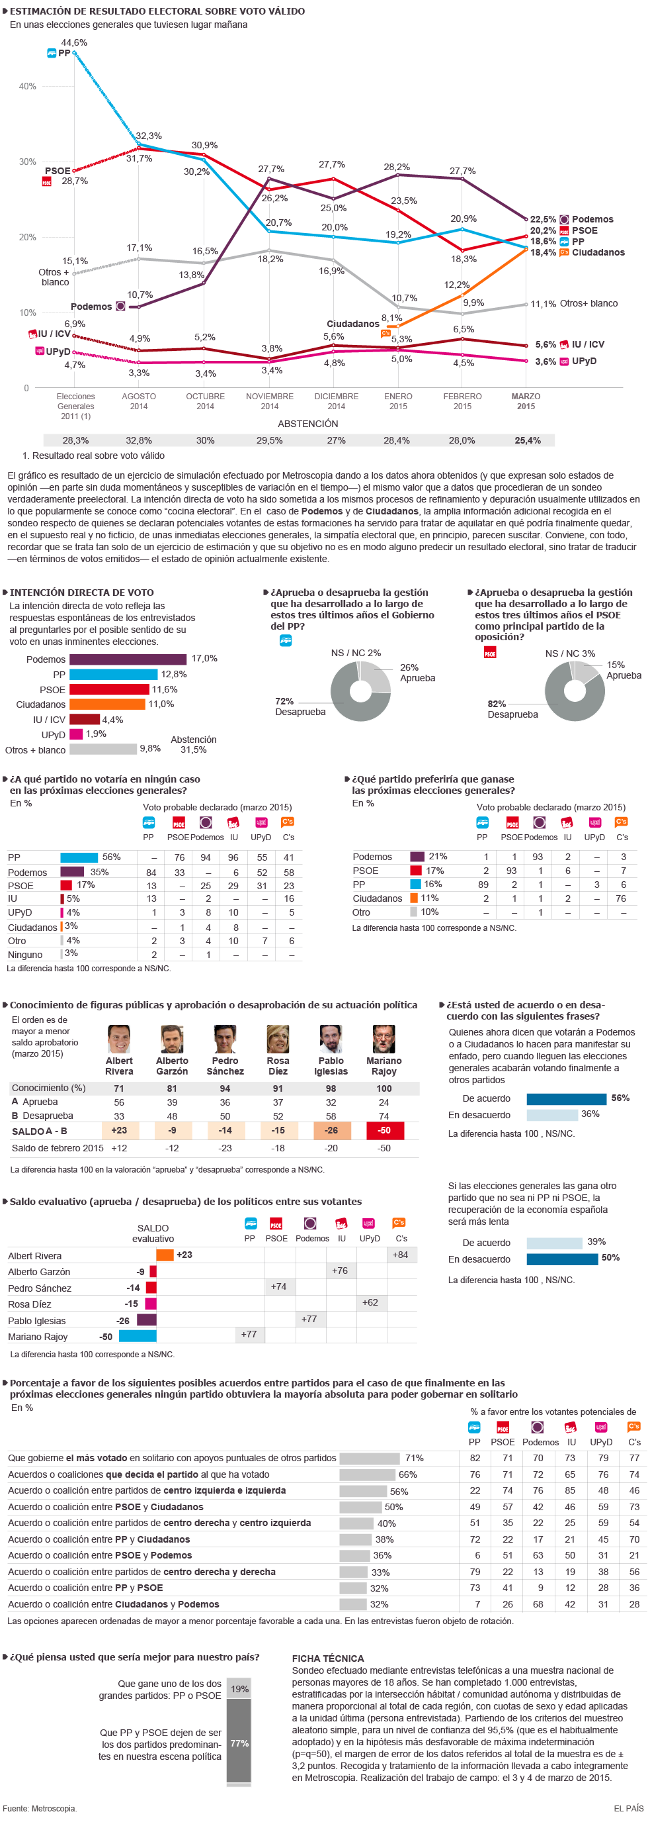
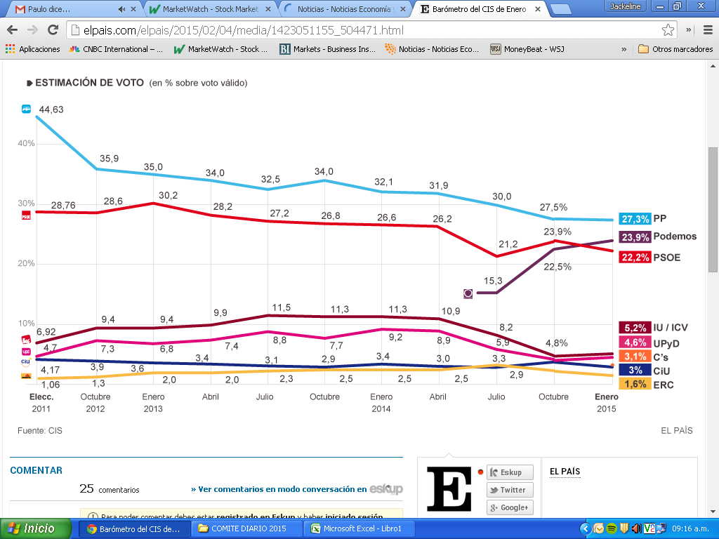
Seguimiento Elecciones en España | Encuesta CIS
Febrero 4 de 2015 | http://politica.elpais.com/politica/2015/02/04/actualidad/1423040956_503954.html
 | http://elpais.com/elpais/2015/02/04/media/1423051155_504471.html
 | Podemos pasa a ser la segunda fuerza

 | Encuesta Metroscopia
8 de Marzo | http://elpais.com/elpais/2015/03/07/media/1425753123_358981.html

